画面遷移図
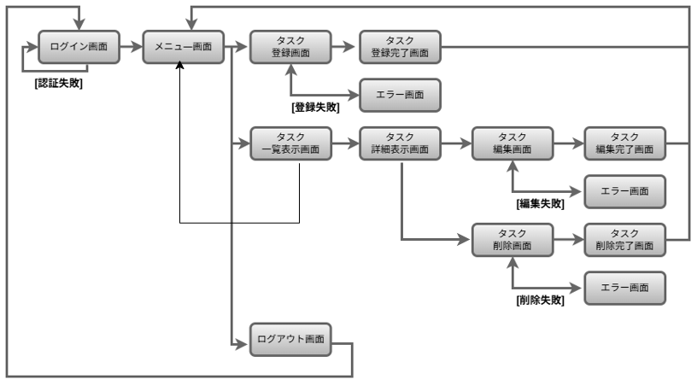
画面遷移図 | システム名 | グループ名 | 作成日 | 担当 | 承認印
 | taskUN | 56 | 2025-06-03 | 山本（あ）

詳細クラス図
詳細クラス図 | システム名 | グループ名 | 作成日 | 担当 | 承認印
 | taskUN | 56 | 2025-05-30 | 山本（あ）

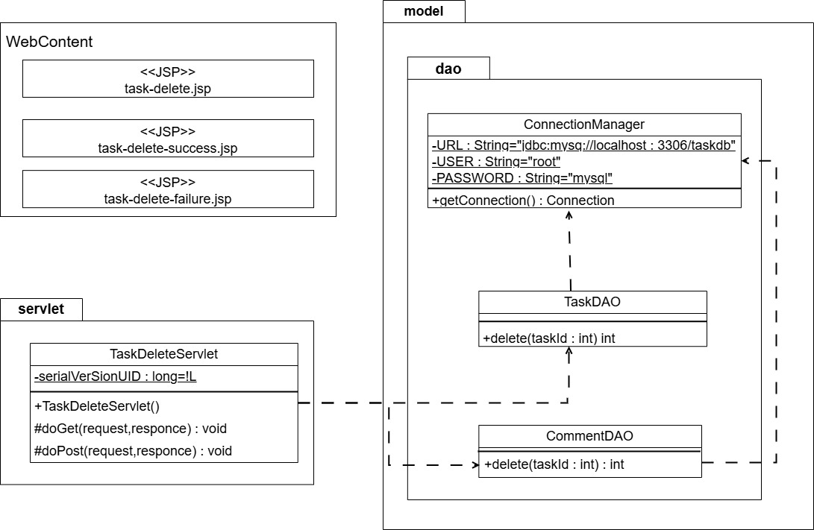

String="jdbc:mysql://localhost:3306/taskdb"

画面設計書
画面設計書 | システム名 |  | グループ名 |  | 作成日 | 担当 | 承認印
 | taskUN |  | タスク削除 |  | 2025-05-30 | 山本（あ）

画面名称 | タスク削除画面/task-delete.jsp
画面レイアウト
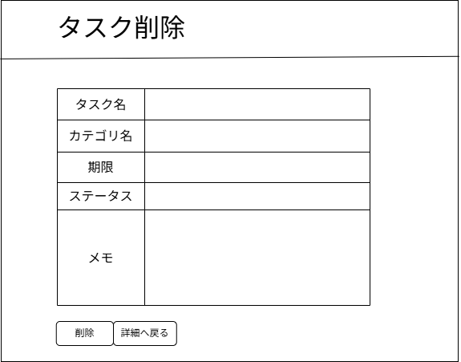

フォーム定義
action | task-delete-servlet |  |  |  |  | method | post
識別ID | ラベル | type | name | value | 備考
1 | タスク名 | text | taskName
2 | カテゴリ名 | select | categoryName | categoryId
3 | 期限 |  | limit | li
4 | ステータス | select | statusName | statusName
5 | メモ | text | memo | memo
6 | なし | submit | なし
7 | なし | submit | なし

画面設計書-削除完了画面
画面設計書 | システム名 |  | グループ名 |  | 作成日 | 担当 | 承認印
 | taskUN |  | タスク削除 |  | 2025-05-30 | 山本（あ）

画面名称 | タスク削除完了画面/task-delete-success.jsp
画面レイアウト
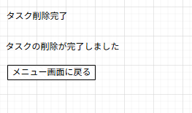

①

フォーム定義
action | menu.jsp |  |  |  |  | method | get
識別ID | ラベル | type | name | value | 備考
1 | なし | submit | なし | メニュー画面に戻る | 左上に寄せる

画面設計書-削除失敗画面
画面設計書 | システム名 |  | グループ名 |  | 作成日 | 担当 | 承認印
 | taskUN |  | タスク削除 |  | 2025-05-28 | 山本（あ）

画面名称 | タスク削除失敗画面/task-delete-failure.jsp
画面レイアウト
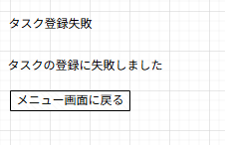

①

フォーム定義
action | menu.jsp |  |  |  |  | method | get
識別ID | ラベル | type | name | value | 備考
1 | なし | submit | なし | メニュー画面に戻る | 左上に寄せる

カバレッジレポート
 | カバレッジレポート |  | 実施日 | 2025-06-13

（１）概要
対象クラス |  | TaskDAO.Java
カバレッジ率 |  | 100%

（２）報告事項
調査結果

分析・考察
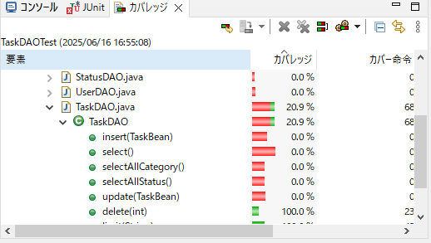

備 考

